Arkusz1
...
PASYWA CD PROJEKT S.A. | 2018 | 2019 | 2020 | 2021

Kapitał własny | 971,515 | 1,071,925 | 2,127,165 | 1,869,049 |  | 110.34% | 198.44% | 87.87% | 174.36% | 192.38%
Zobowiązania długoterminowe | 6,853 | 24,378 | 164,990 | 29,756 |  | 355.73% | 676.80% | 18.04% | 122.06% | 434.20%
Zobowiązania krótkoterminowe | 67,358 | 219,065 | 452,928 | 162,359 |  | 325.22% | 206.76% | 35.85% | 74.11% | 241.04%
-Zobowiązania handlowe | 10,429 | 25,067 | 73,024 | 16,028 |  | 240.36% | 291.32% | 21.95% | 63.94% | 153.69%
-Pozostałe rezerwy | 21,534 | 35,837 | 329,333 | 76,160 |  | 166.42% | 918.97% | 23.13% | 212.52% | 353.67%
-Rozliczenia międzyokresowe przychodów | 22,790 | 151,595 | 42,286 | 23,042 |  | 665.18% | 27.89% | 54.49% | 15.20% | 101.11%
Pasywa razem | 1,045,726 | 1,315,368 | 2,745,083 | 2,061,164 |  | 125.79% | 208.69% | 75.09% | 156.70% | 197.10%

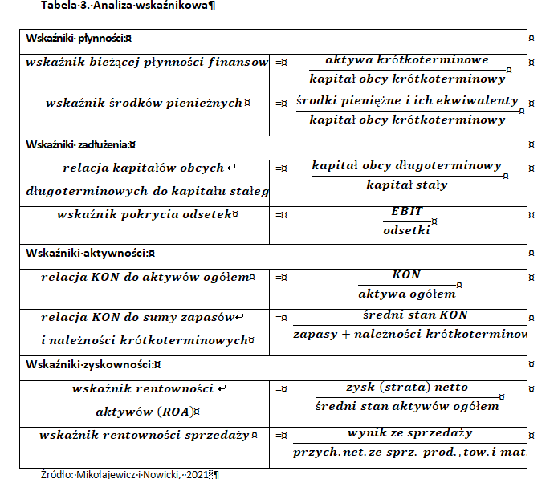
Kapitał własny | 92.90% | 81.49% | 77.49% | 90.68% |  |  |  |  |  |  |  | 2018 | 2019 | 2020 | 2021
Zobowiązania długoterminowe | 0.66% | 1.85% | 6.01% | 1.44%
Zobowiązania krótkoterminowe | 6.44% | 16.65% | 16.50% | 7.88%
 | 100.00% | 100.00% | 100.00% | 100.00% |  |  |  |  |  |  |  | 1.7866012504 | 0.44848408207 | 5.2857642795 | 8.9336554112
...
Kapitał własny | 971,515 | 1,071,925 | 2,127,165 | 1,869,049
Kapitał zakładowy | 96,120 | 96,120 | 100,655 | 100,739
...
Kapitał zapasowy | 739,799 | 748,324 | 737,542 | 1,366,952 |  |  |  |  |  |  | CD PROJEKT S.A. | 0.00016663173875 | 0.017877569059 | 0.0079549177354 | 0.0093648269073
Kapitał zapasowy ze sprzedaży akcji powyżej wartości nominalnej | 0 | 0 | 113,844 | 115,909
Pozostałe kapitały | 26,145 | 54,655 | 47,068 | 49,515 |  |  |  |  |  |  | EBIT | 113,502 | 176,448 | 1,128,943 | 265,323
Niepodzielony wynik finansowy | 0 | 0 | 0 | -4,179 |  |  |  |  |  |  | koszty odsetek | 104 | 407 | 539 | 1288
Wynik finansowy bieżącego okresu | 109,451 | 172,826 | 1,128,056 | 240,113 |  |  |  |  |  |  | wskaźnik pokrycia odsetek | 1091.3653846 | 433.53316953 | 2094.5139147 | 205.99611801
Kapitał własny razem | 971,515 | 1,071,925 | 2,127,165 | 1,869,049
 |  |  |  |  |  |  |  |  |  |  | aktywa krótkoterminowe (obrotowe) | 676,398 | 670,056 | 2,006,389 | 1,173,501
Kapitał zakładowy | 9.89% | 8.97% | 4.73% | 5.39% |  |  |  |  |  |  | kapitał obcy krótkoterminowy | 67,358 | 219,065 | 452,928 | 162,359
...
Kapitał zapasowy | 76.15% | 69.81% | 34.67% | 73.14% |  |  |  |  |  |  | wskaźnik bieżącej płynności | 10.041836159 | 3.0587086025 | 4.4298188675 | 7.2278161358
Kapitał zapasowy ze sprzedaży akcji powyżej wartości nominalnej | 0.00% | 0.00% | 5.35% | 6.20%
Pozostałe kapitały | 2.69% | 5.10% | 2.21% | 2.65% |  |  |  |  |  |  | środki pieniężne i ich ekwiwalenty | 41,149 | 14,186 | 422,914 | 345,795
Niepodzielony wynik finansowy | 0.00% | 0.00% | 0.00% | -0.22% |  |  |  |  |  |  | wskaźnik środków pieniężnych | 0.61089996734 | 0.064757035583 | 0.93373339692 | 2.1298172568
Wynik finansowy bieżącego okresu | 11.27% | 16.12% | 53.03% | 12.85%
Kapitał własny razem | 100.00% | 100.00% | 100.00% | 100.00% |  |  |  |  |  |  | kapitał obcy długoterminowy | 6,853 | 24,378 | 164,990 | 29,756
 | 2019 | 2020 | 2021.202 | 2021.2019 | 2021, 2018 |  |  |  |  |  | kapitał stały | 978,368 | 1,096,303 | 2,292,155 | 1,898,805
Kapitał zakładowy | 100.00% | 104.72% | 100.08% | 104.81% | 105% |  |  |  |  |  | relacja kapitałów obcych długoterminowych do kapitału stałego | 0.0070045218159 | 0.022236553216 | 0.071980298016 | 0.015670908808
Kapitał zapasowy | 101.15% | 98.56% | 185.34% | 182.67% | 185%
Kapitał zapasowy ze sprzedaży akcji powyżej wartości nominalnej | - | - | 101.81% | #DIV/0! | #DIV/0! |  |  |  |  |  | KON | 609,040 | 450,991 | 1,553,461 | 1,011,142
Pozostałe kapitały | 209.05% | 86.12% | 105.20% | 90.60% | 189% |  |  |  |  |  | aktywa ogółem | 1,045,726 | 1,315,368 | 2,745,083 | 2,061,164
Niepodzielony wynik finansowy | - | - | #DIV/0! | #DIV/0! | #DIV/0! |  |  |  |  |  | relacja KON do aktywów ogółem | 0.5824087763 | 0.34286298587 | 0.56590675036 | 0.49056843609
Wynik finansowy bieżącego okresu | 157.90% | 652.71% | 21.29% | 138.93% | 219%
Kapitał własny razem | 110.34% | 198.44% | 87.87% | 174.36% | 192% |  |  |  |  |  | zapasy | 258
 |  |  |  |  |  |  |  |  |  |  | należności krótkoterminowe | 76,871
 | 2018 | 2019 | 2020 | 2021
Złota zasada bilansowa | #REF! | #REF! | #REF! | #REF! |  |  |  |  |  |  |  | równanie wyznaczone na podstawie modelu Du Ponta
...
Kapitał własny | 92.90% | 81.49% | 77.49% | 90.68% |  |  |  |  |  |  |  | 2018 | 2019 | 2020 | 2021
 |  |  |  |  |  |  |  |  |  |  |  | zysk strata netto
 |  |  |  |  |  |  |  |  |  |  |  | średni sten kapitału własnego
 |  |  |  |  |  |  |  |  |  |  |  | przychody ogółem
...

IC
2011 | 2012 | 2013 | 2014 | 2015 | 2016 | 2017 | 2018 | 2019 | 2020 | 2021 | 2022 | 2023 | 2024
27,622.00 | 28,196.80 | 12,851.14 | 9,181.19 | 344,529.55 | 243,842.84 | 195,040.93 | 99,849.05 | 167,071.04 | 1,142,266.41 | 222,934.75
13977 | 5257 | 458 | 661 | 293 | 139 | 338 | 409 | 19905 | 18939 | 46882
 |  |  |  |  |  |  |  |  |  | -0.046527208917
...
137786 | 156787 | 167826 | 168679 | 513968 | 777077 | 883237 | 1003273 | 1125556 | 2202116 | 1941238

y
110,934.00
137,786.00
156,787.00
167,826.00
168,679.00
513,968.00
777,077.00 |  | PODSUMOWANIE - WYJŚCIE
883,237.00
1,003,273.00 |  | Statystyki regresji
1,125,556.00 |  | Wielokrotność R | 0.91883377277
2,202,116.00 |  | R kwadrat | 0.84425550199
1,941,238.00 |  | Dopasowany R kwadrat | 0.82868105219
 |  | Błąd standardowy | 295749.01917
 |  | Obserwacje | 12

 |  | ANALIZA WARIANCJI
b0 |  |  | df | SS | MS | F | Istotność F
b1 |  | Regresja | 1 | 4.7414132861E+12 | 4.7414132861E+12 | 54.207725652 | 2.417978848E-05
 |  | Resztkowy | 10 | 8.7467482338E+11 | 87467482338
...

Arkusz3
...
 | 2010 | 2011 | 2012 | 2013 | 2014 | 2015 | 2016 | 2017 | 2018 | 2019
Przychody | 50,446 | 136,210 | 164,040 | 142,172 | 96,194 | 798,014 | 583,903 | 463,184 | 362901 | 521272
EBIT | -675 | 27622 | 28367 | 14874 | 9010 | 424193 | 303627 | 240940 | 112392 | 180286
amortyzacja | 1,536 | 1,978 | 2,617 | 3,139 | 3,162 | 99,622 | 35,640 | 4,906 | 4,768 | 8,117
wydatki inwestycyjne | 859 | 17734 | 4543 | 5007 | 8684 | 97123 | 107646 | 1383986 | 1230913 | 1046386
KON | 3991 | 40637 | 64932 | 77597 | 76901 | 379321 | 614569 | 631494 | 613124 | 451712
zmiana KON |  | 13690 | -21174 | -32606 | 1889 | -237464 | 614570 | 16925 | -18370 | -161412
FCF (wolny przepływ pieniędzy) |  | 25556 | 5096.798 | -21622.864 | 5548.19 | 109564.5546 | 786406.8437 | -1167114.07 | -1144665.9472 | -1032609.9638

 | FCF (wolny przepływ pieniędzy)
2010
2011 | 25556
2012 | 5096.798
2013 | -21622.864
2014 | 5548.19
2015 | 109564.5546
2016 | 786406.8437
2017 | -1167114.07
2018 | -1144665.9472
2019 | -1032609.9638
2020 | 1363513.4144
2021 | -1194940.2484
2022 | -602963.37069
2023 | -669135.0341
2024 | -735306.6975
2025 | -801478.36091
2026 | -867650.02432
...
 | 2021 | 2022 | 2023 | 2024 | 2025 | 2026
Przychody | 888172 | 1249920.5303 | 1360864.9324 | 1471809.3345 | 1582753.7366 | 1693698.1387
EBIT | 232903 | 565294.51515 | 617255.00466 | 669215.49417 | 721175.98368 | 773136.47319
amortyzacja | 17764 | 22551.393939 | 23497.659674 | 24443.925408 | 25390.191142 | 26336.456876
wydatki inwestycyjne | 870930 | 1278480.3333 | 1402044.7179 | 1525609.1026 | 1649173.4872 | 1772737.8718
...

